3
ジニ係数グラフ
個数少ない順に並べる
累積相対個数
 | 入力セル
累積 人数 | 家族 | 餃子 個数 | 累積 相対人数 | 累積 個数 | 累積 相対個数 | 累積 均等個数 | 累積 相対均等個数 | 台形の面積
0 |  |  | 0 | 0 | 0 | 0 | 0 | 0.0000
均等に配られた時の線
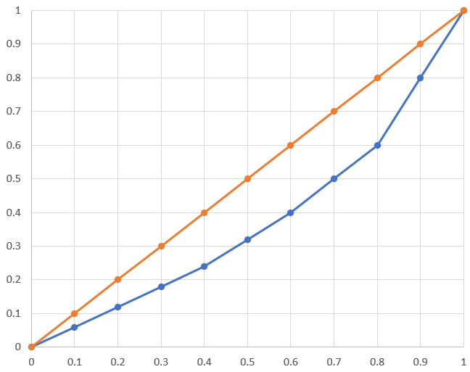
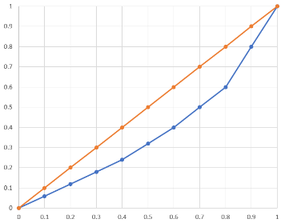
1 | 四女 | 0 | 10% | 0 | 0% | 5 | 10% | 0.0000
2 | 四男 | 0 | 20% | 0 | 0% | 10 | 20% | 0.0000
3 | 三女 | 0 | 30% | 0 | 0% | 15 | 30% | 0.0000
4 | 三男 | 0 | 40% | 0 | 0% | 20 | 40% | 0.0000
A
5 | 二女 | 0 | 50% | 0 | 0% | 25 | 50% | 0.0000
B
台形の集合
6 | 二男 | 0 | 60% | 0 | 0% | 30 | 60% | 0.0000
7 | 長女 | 0 | 70% | 0 | 0% | 35 | 70% | 0.0000
8 | 長男 | 0 | 80% | 0 | 0% | 40 | 80% | 0.0000
ローレンツ曲線
9 | 母 | 0 | 90% | 0 | 0% | 45 | 90% | 0.0000
10 | 父 | 50 | 100% | 50 | 100% | 50 | 100% | 0.0500
 | 合計 | 50 |  |  |  |  |  | 0.45

ジニ係数＝A／(A＋B)
A＋B＝C=0.5なので
ジニ係数＝A／0.5=2xA

累積相対人数
C





 |  |  |  |  | ジニ係数 | 0.900 | ←0～1の範囲
 |  |  |  |  |  | 0.4を超えると危険（暴動が起きるレベル）

四女
四男
三女
三男
二女
二男
長女
長男
母
父

2
ジニ係数グラフ
個数少ない順に並べる
累積相対個数
 | 入力セル
累積 人数 | 家族 | 餃子 個数 | 累積 相対人数 | 累積 個数 | 累積 相対個数 | 累積 均等個数 | 累積 相対均等個数 | 台形の面積
0 |  |  | 0 | 0 | 0 | 0 | 0 | 0.0000
均等に配られた時の線
1 | 四女 | 5 | 10% | 5 | 10% | 5 | 10% | 0.0050
2 | 四男 | 5 | 20% | 10 | 20% | 10 | 20% | 0.0150
3 | 三女 | 5 | 30% | 15 | 30% | 15 | 30% | 0.0250
4 | 三男 | 5 | 40% | 20 | 40% | 20 | 40% | 0.0350
A
5 | 二女 | 5 | 50% | 25 | 50% | 25 | 50% | 0.0450
B
台形の集合
6 | 二男 | 5 | 60% | 30 | 60% | 30 | 60% | 0.0550
7 | 長女 | 5 | 70% | 35 | 70% | 35 | 70% | 0.0650
ローレンツ曲線
8 | 長男 | 5 | 80% | 40 | 80% | 40 | 80% | 0.0750
9 | 母 | 5 | 90% | 45 | 90% | 45 | 90% | 0.0850
10 | 父 | 5 | 100% | 50 | 100% | 50 | 100% | 0.0950
 | 合計 | 50 |  |  |  |  |  | 0.00

ジニ係数＝A／(A＋B)
A＋B＝C=0.5なので
ジニ係数＝A／0.5=2xA

累積相対人数
C
 |  |  |  |  | ジニ係数 | 0.000 | ←0～1の範囲
 |  |  |  |  |  | 0.4を超えると危険（暴動が起きるレベル）

四女
四男
三女
三男
二女
二男
長女
長男
母
父

1
ジニ係数グラフ
個数少ない順に並べる
累積相対個数
 | 入力セル
累積 人数 | 家族 | 餃子 個数 | 累積 相対人数 | 累積 個数 | 累積 相対個数 | 累積 均等個数 | 累積 相対均等個数 | 台形の面積
0 |  |  | 0 | 0 | 0 | 0 | 0 | 0.0000
均等に配られた時の線
1 | 四女 | 3 | 10% | 3 | 6% | 5 | 10% | 0.0030
2 | 四男 | 3 | 20% | 6 | 12% | 10 | 20% | 0.0090
3 | 三女 | 3 | 30% | 9 | 18% | 15 | 30% | 0.0150
4 | 三男 | 3 | 40% | 12 | 24% | 20 | 40% | 0.0210
A
5 | 二女 | 4 | 50% | 16 | 32% | 25 | 50% | 0.0280
B
台形の集合
6 | 二男 | 4 | 60% | 20 | 40% | 30 | 60% | 0.0360
7 | 長女 | 5 | 70% | 25 | 50% | 35 | 70% | 0.0450
ローレンツ曲線
8 | 長男 | 5 | 80% | 30 | 60% | 40 | 80% | 0.0550
9 | 母 | 10 | 90% | 40 | 80% | 45 | 90% | 0.0700
10 | 父 | 10 | 100% | 50 | 100% | 50 | 100% | 0.0900
 | 合計 | 50 |  |  |  |  |  | 0.13

ジニ係数＝A／(A＋B)
A＋B＝C=0.5なので
ジニ係数＝A／0.5=2xA

累積相対人数
C
 |  |  |  |  | ジニ係数 | 0.256 | ←0～1の範囲
 |  |  |  |  |  | 0.4を超えると危険（暴動が起きるレベル）

四女
四男
三女
三男
二女
二男
長女
長男
母
父

